Solicitud gráfica
 | Área: | Matemáticas |  |  | Fecha:
 | Grado: | 10
 | Título del tema: | Funciones |  |  | ¿Cuaderno de estudio o recurso? | Recurso
 | Editor: | Josué Malagón |  |  | Motor del recurso | F6b

 | Código guión o recurso: | MA_10_01_CO_REC40 | ← Para determinar este código, visite la hoja de Ayuda
 |  |  |  |  | ESPECIFICACIÓN DE ARCHIVOS A ENTREGAR
Núm. | Archivo Shutterstock o ruta en web | Imagen para: | Tipo | Formato | Nombre imagen SMALL | Tamaño imagen SMALL | Nombre imagen ZOOM | Tamaño imagen ZOOM | Descripción | Observaciones
IMG01 | Ver observaciones | Recurso F6b | Ilustración | Horizontal | MA_10_01_CO_REC40_IMG01.jpg | 800 x 460 px |  |  | 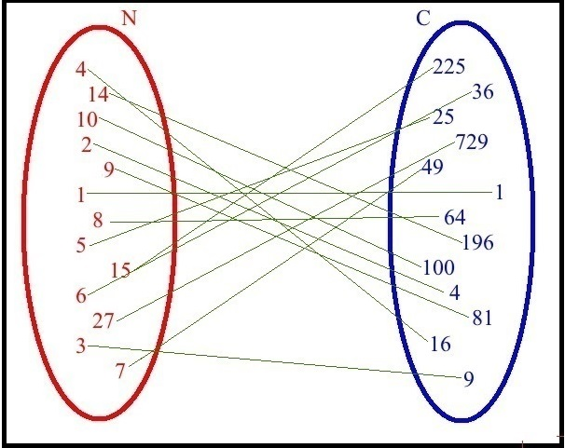
IMG02 | Ver observaciones | Recurso F6b | Ilustración | Horizontal | MA_10_01_CO_REC40_IMG02.jpg | 800 x 460 px |  |  | 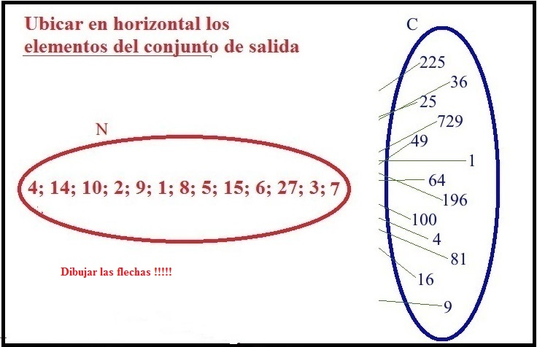
IMG03 | Ver observaciones | Recurso F6b | Ilustración | Horizontal | MA_10_01_CO_REC40_IMG03.jpg | 800 x 460 px |  |  | 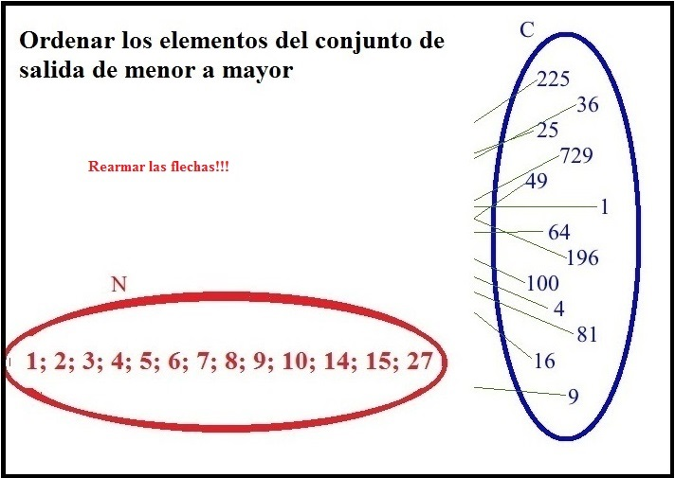
IMG04 | Ver observaciones | Recurso F6b | Ilustración | Horizontal | MA_10_01_CO_REC40_IMG04.jpg | 800 x 460 px |  |  | 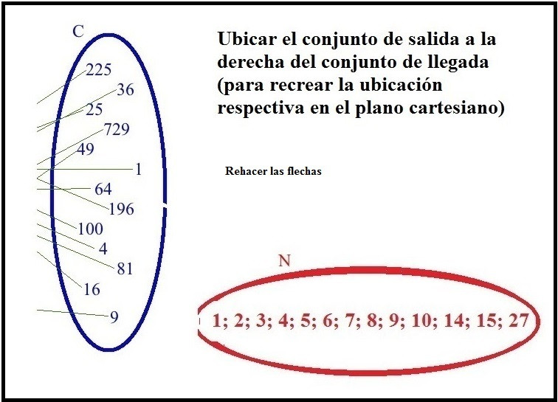
IMG05 | Ver observaciones | Recurso F6b | Ilustración | Horizontal | MA_10_01_CO_REC40_IMG05.jpg | 800 x 460 px |  |  | 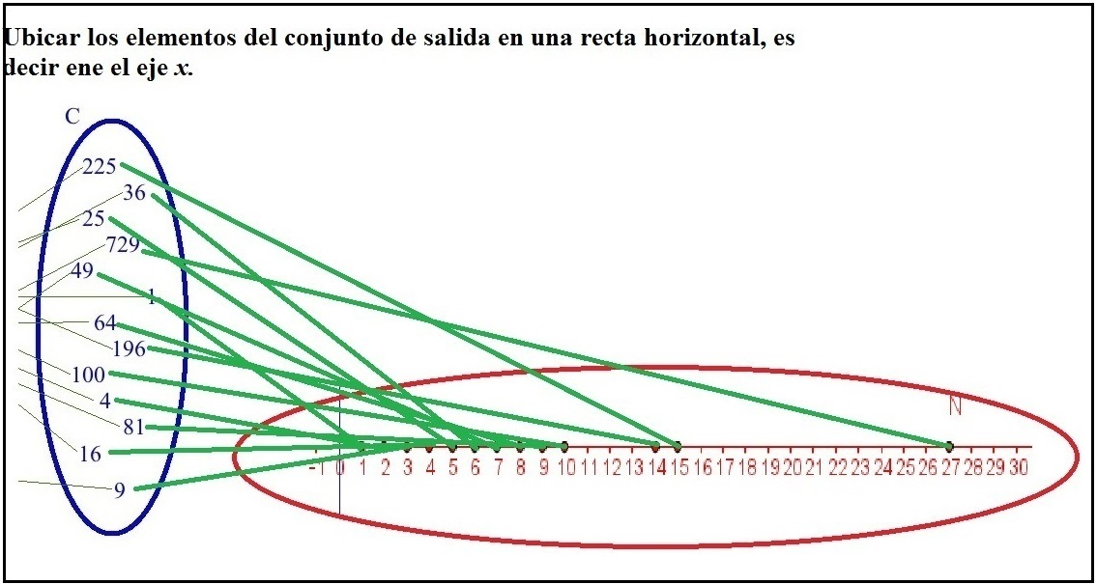
IMG06 | Ver observaciones | Cuaderno de Estudio | Ilustración | Horizontal | MA_10_01_CO_REC40_IMG06.jpg | 800 x 460 px |  |  | 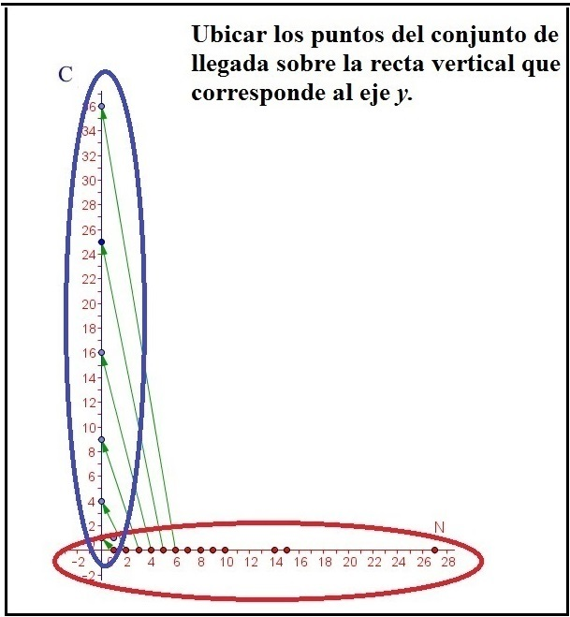
IMG07 | Ver observaciones | Recurso F6b | Ilustración | Horizontal | MA_10_01_CO_REC40_IMG07.jpg | 800 x 460 px |  |  | 